Hoja1
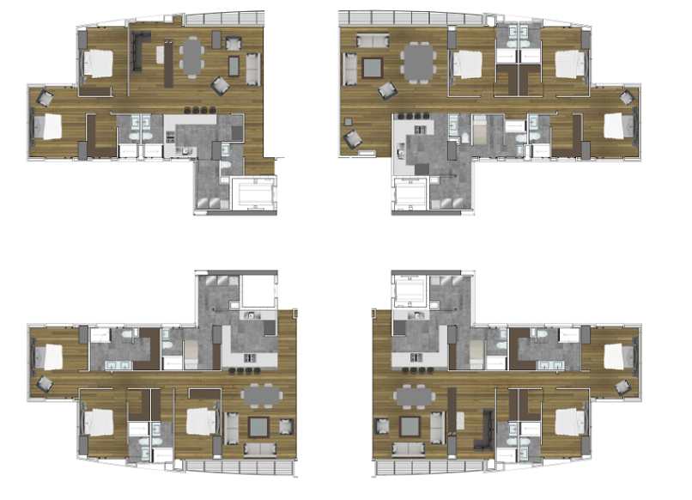

Tipo C (construcción 136.3 m2) |  |  |  |  |  | Tipo B (construcción 173 m2)
Depto. | Precio |  |  |  |  | Depto. | Precio
1304 | 5,920,000 |  |  |  |  | 1502 | 7,520,000
1104 | 5,880,000 |  |  |  |  | 202 | 7,190,000
 | (ver notas) |  |  |  |  | 102 | 6,970,000
 |  |  |  |  |  |  | (ver notas)

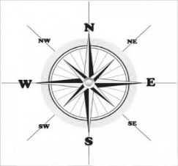

Tipo A (construcción 156.3 m2) |  |  |  |  |  | Tipo A1 (construcción 156.3 m2)
Depto. | Precio |  |  |  |  | Depto. | Precio
1803 | 6,880,000 |  |  |  |  | 501 | 6,400,000
1603 | 6,830,000 |  |  |  |  | 401 | 6,380,000
103 | 6,460,000 |  |  |  |  | 201 | 6,330,000
 | (ver notas) |  |  |  |  |  | (ver notas)

 | Depto. | Sup | Terraza | Precio Obra negra
 | 1901 | 222 | 75.82 | 7,750,000 | 4 estacionamientos y bodega
 | 1902 | 220 | 75.82 | 7,750,000 | 4 estacionqmientos y bodega

 |  | Notas:
 |  | ENTREGA en 4 meses
 |  | * Disponibilidad y precios sujetos a cambios sin previo aviso.
 |  | ** Las especificaciones serán las señaladas en el anexo A del contrato de promesa de compraventa.
 |  | ***Estos precios consideran 20% de enganche y 80% en 4 meses con la entrega del departamento.
 |  | ****Hay rebajas especiales en departamentos semiterminados.
 |  | *****Revisa la Posibilidad de un descuento con pago de enganches mayores.

